インフルエンザ（Excel 版）
≪健保組合使用欄≫ ※ここには記入しないでください
記号
番号
補助金合計
円

インフルエンザ予防接種補助金請求書
[ 補助額：1回につき最大2,000円（15歳以下は2回まで、16歳以上は1回まで補助）]

キユーピー・アヲハタ健康保険組合 理事長殿
 | 医療機関でインフルエンザの予防接種を受けましたので、補助金を請求いたします。

この色の項目に入力してください
※以下の太枠内を全て記入
記入日 |  |  |  |  | 事業所名 [会社名] |  |  |  |  | 部署名
 | 年 | 月 |  | 日
請求者氏名 [被保険者] |  |  |  |  |  |  | 社員番号 （10桁）
接種者氏名 (例：健保 太郎） |  |  |  | 続柄 （例：長男） |  | 年齢 | 接種月日 |  |  |  |  |  |  | 補助請求額
 |  |  |  |  |  |  | １回目 |  |  | ２回目[15歳以下のみ] |  |  |  | 上限2,000円/回の実費
 |  |  |  |  |  |  |  | 月 | 日 |  | 月 |  | 日 |  | 円
 |  |  |  |  |  |  |  | 月 | 日 |  | 月 |  | 日 |  | 円
 |  |  |  |  |  |  |  | 月 | 日 |  | 月 |  | 日 |  | 円
 |  |  |  |  |  |  |  | 月 | 日 |  | 月 |  | 日 |  | 円
 |  |  |  |  |  |  |  | 月 | 日 |  | 月 |  | 日 |  | 円
※１５歳以下とは、次の４月１日時点で１５歳以下のことをいいます。
 |  |  |  |  |  |  |  |  |  |  |  | 合計 |  | 0 | 円

不備がないかチェックリストでチェック！
！ポイント！
15歳以下のお子さまが２回接種される場合は、両方終わってからまとめて提出してください。

提出物チェックリスト

 | インフルエンザ予防接種補助金請求書：当用紙に必要事項をすべて記入してください。（消せるボールペン不可）
 | ※「続柄」は、『子』という表記では受付できません。本人・妻・長男・長女など具体的に記入をしてください。

 | 領収書（原本のみ）：貼り付けずにそのまま同封してください。
 | ※領収書に「ｲﾝﾌﾙｴﾝｻﾞ予防接種」の記載がない場合は、その内容が確認できる明細書も一緒に提出してください。

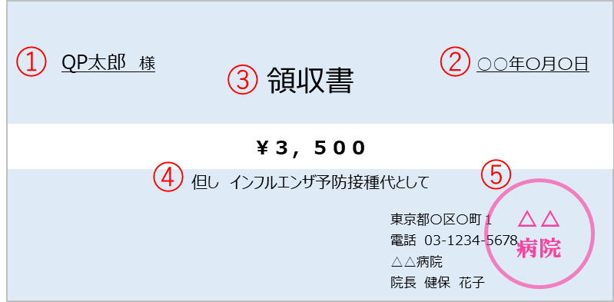
領収書見本
領収書に必要な５つのポイント

 | ①接種を受けた方の氏名（会社名ではなく個人名）
 | ②接種日
 | ③「領収」の記載
 | ④「インフルエンザ予防接種代」の但し書き
 | ⑤病院名・領収印
 | ※領収印を省略している場合は「領収印省略」などの一文を領収書に追記してもらってください。

＜ 退職予定の方使用欄 ＞
 |  |  | 銀行 |  |  |  | 支店 |  | 普通
 |  |  |  |  |  |  |  |  |  |  |  | 口座番号
退職予定日 |  |  |  |  |  | 口座名義（フリガナ）

＊健康保険加入者は給与口座に「健保還付金」として振り込みます。
＊任意継続の方は「任意継続資格取得申請書」に記入いただいた口座に振り込みます。
＊不備があった場合は、差し戻しさせていただきます。

★注意事項と記入例_見本
注意事項 と 記入例
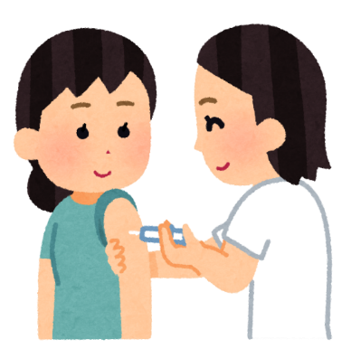

【注意事項】
・訂正するときは、取消線、及び訂正印で修正してください。（修正液不可）
・フリクションペンなどの消せるペンは使用しないでください。
・接種者が 『 本人 』 だけの場合でも 氏名以下すべてを記入してください。
・2回接種の場合は、２回目が終わってからまとめて提出してください。

【こんな場合どうしたらいい？】

●領収印を省略している医療機関の場合
→「領収印省略」などの一文を領収書に追記してもらってください。

●接種日と支払日が異なる
→ 領収書に”接種月日”を追記してもらってください。 (接種日の確認ができないと補助金をお支払いできません)

●接種日以降に、家族が扶養から外れる
→補助金請求書の余白にその旨を記載してください。

●退職等で健保組合から抜ける予定
→補助金請求書の下部の記入欄へ必要事項をご記入ください。

ここには、記入しないでください

②【社員番号】
１０桁で記入ください。１０桁でない場合は、
先頭に”０”をつけて１０桁にしてください

③【補助金請求欄】
接種金額や、自己負担額 は、書かないでください
健保への補助請求額を記入してください
②

③
④【取消線・訂正】
訂正するときは、取消線＆訂正印で修正
してください（修正液不可）

①
④

①【続柄】
『子』ではなく
『長女』『二女』等 と記入してください
⑤【合計金額】
合計金額まで記入してください
⑤

記入見本
≪健保組合使用欄≫ ※ここには記入しないでください
記号
番号
補助金合計
円

インフルエンザ予防接種補助金請求書
[ 補助額：1回につき最大2,000円（15歳以下は2回まで、16歳以上は1回まで補助）]

キユーピー・アヲハタ健康保険組合 理事長殿
 | 医療機関でインフルエンザの予防接種を受けましたので、補助金を請求いたします。

※以下の太枠内を全て記入
記入日 |  |  |  |  |  | 事業所名 [会社名] |  |  |  |  |  | 部署名
2025 | 年 | 12 | 月 | 15 | 日 | キユーピー株式会社 |  |  |  |  |  | ○○支店
請求者氏名 [被保険者] |  | 健保 太郎 |  |  |  |  |  | 社員番号 （10桁） |  | 0009999999
接種者氏名 (例：健保 太郎） |  |  |  |  | 続柄 （例：長男） |  | 年齢 | 接種月日 |  |  |  |  |  |  |  | 補助請求額
 |  |  |  |  |  |  |  | １回目 |  |  |  | ２回目[15歳以下のみ] |  |  |  | 上限2,000円/回の実費
健保 太郎 |  |  |  |  | 本人 |  | 50 | 11 | 月 | 1 | 日 |  | 月 |  | 日 | 2,000 | 円
健保 花子 |  |  |  |  | 妻 |  | 50 | 11 | 月 | 1 | 日 |  | 月 |  | 日 | 2,000 | 円
健保
4,000
健保 せつ子 |  |  |  |  | 長女 |  | 17 | 11 | 月 | 1 | 日 |  | 月 |  | 日 | 2,000 | 円
健保 うめ |  |  |  |  | 二女 |  | 15 | 11 | 月 | 1 | 日 | 12 | 月 | 13 | 日 | 3,000 | 円
 |  |  |  |  |  |  |  |  | 月 |  | 日 |  | 月 |  | 日 |  | 円
※１５歳以下とは、次の４ 月１日時点で１５歳以下のことをいいます。
 |  |  |  |  |  |  |  |  |  |  |  |  |  | 合計 |  | 10,000 | 円

